상품제안서
제트스트림 101 0.7mm+제트샤프 | 상품코드: S44682

 |  |  |  |  |  |  | 02-713-8555 | www.synergygift.co.kr
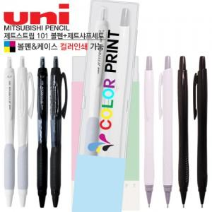

【상세/제작정보】

【인쇄/포장옵션】 | / 포장불가능

【공급단가】 | 수량 | 500~ | 1,000~ | 3,000~ | 5,000~ | 10,000~
*VAT별도 | 단가 | 1,610원 | 1,570원 | 1,550원 | 1,520원 | 1,490원

【상품 URL】 | https://www.synergygift.co.kr:443/src/goods_detail.php?gdno=44682

